E1-ComunicarPedido
Descripción de la Prueba
Comunicar registros de la tabla sditrfdte
Resultado Esperado
- Pedido en la tabla iord EXE Frescos

Evidencia antes de correr procesos

 | La integracion se encuentra apagada, revisamos el estatus del registro

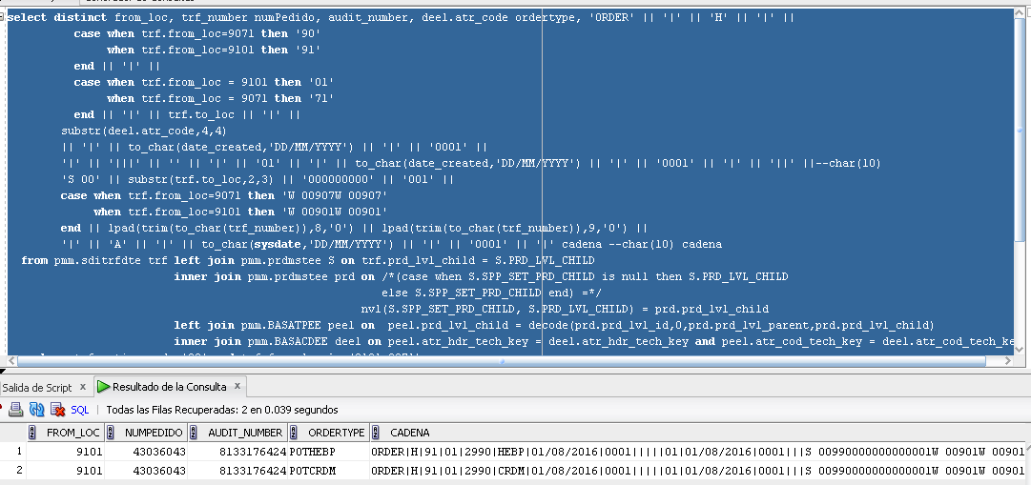
Resultados de Ejecución

 | Se enciende la integracion y se anexan evidencias

